Done
2. Load dữ liệu vô select box

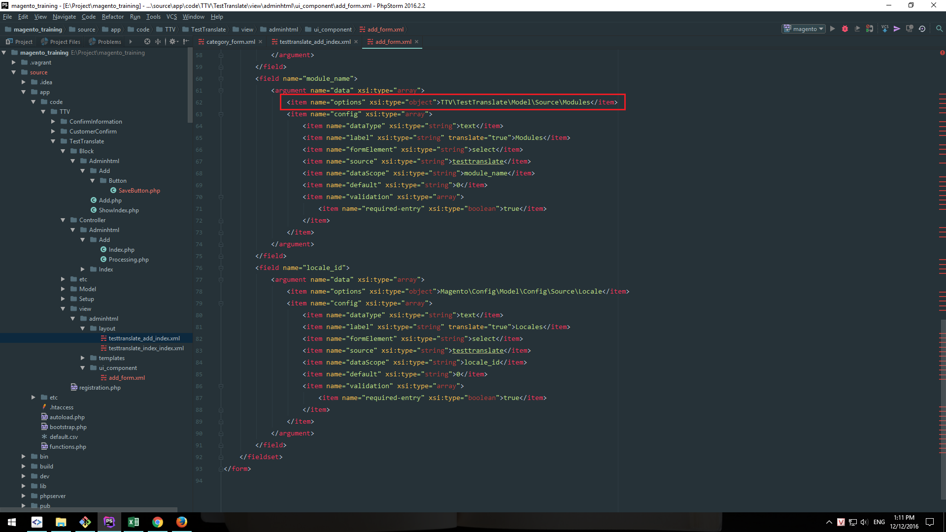

Để load được select box, cần truyền vào class chứa dữ liệu (phương thức toArrayOption return về mảng)

NotYet
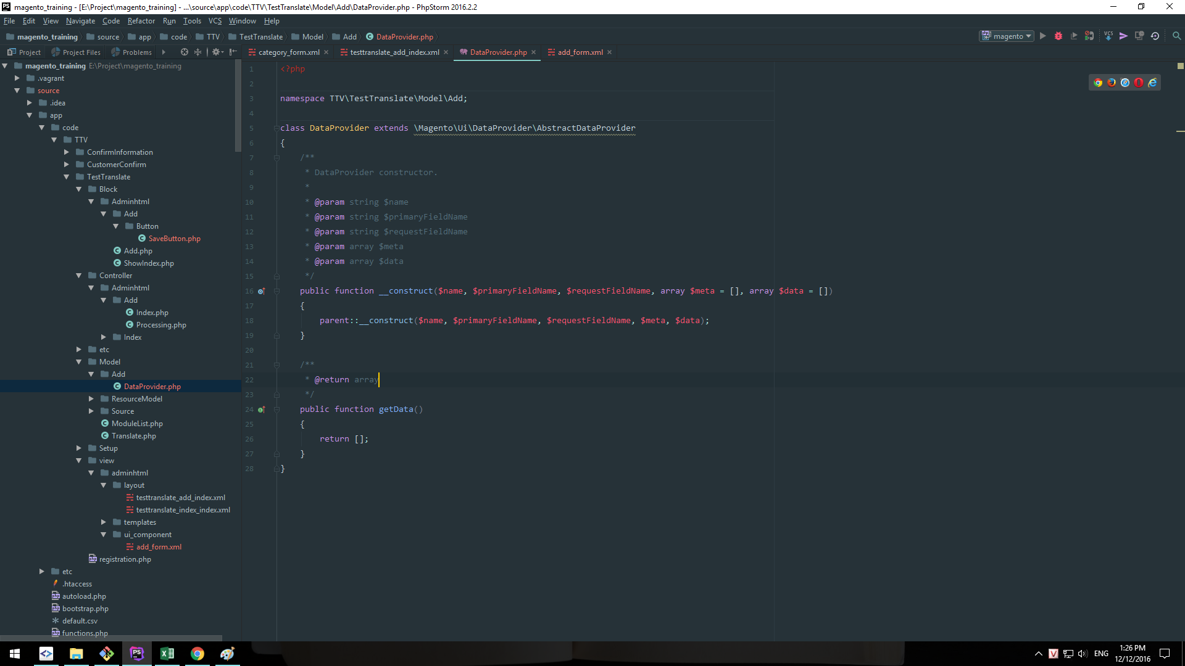
1.Sử dụng form component thì hiển thị trang trắng. Có lẽ do sai Data Source nhưng không biết sai chỗ nào.

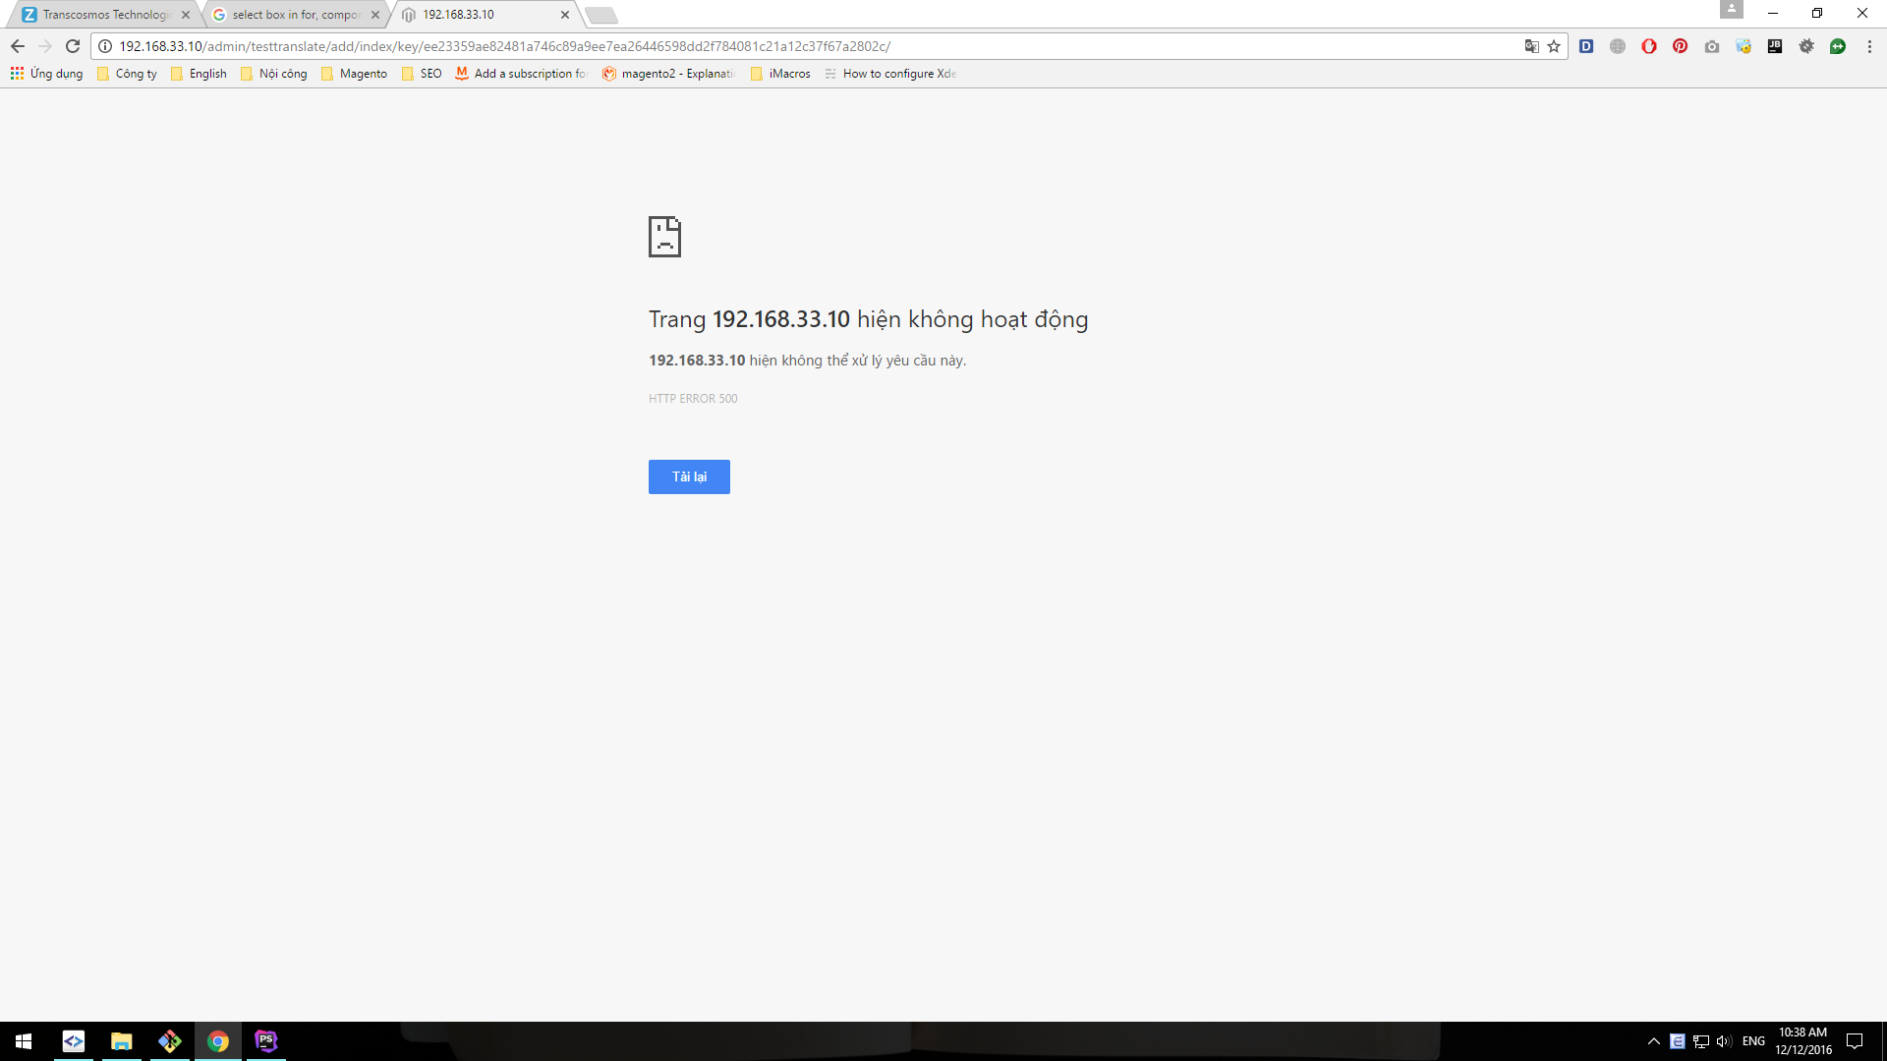

1. Sử dụng form component thì bị chạy ra trang trắng.

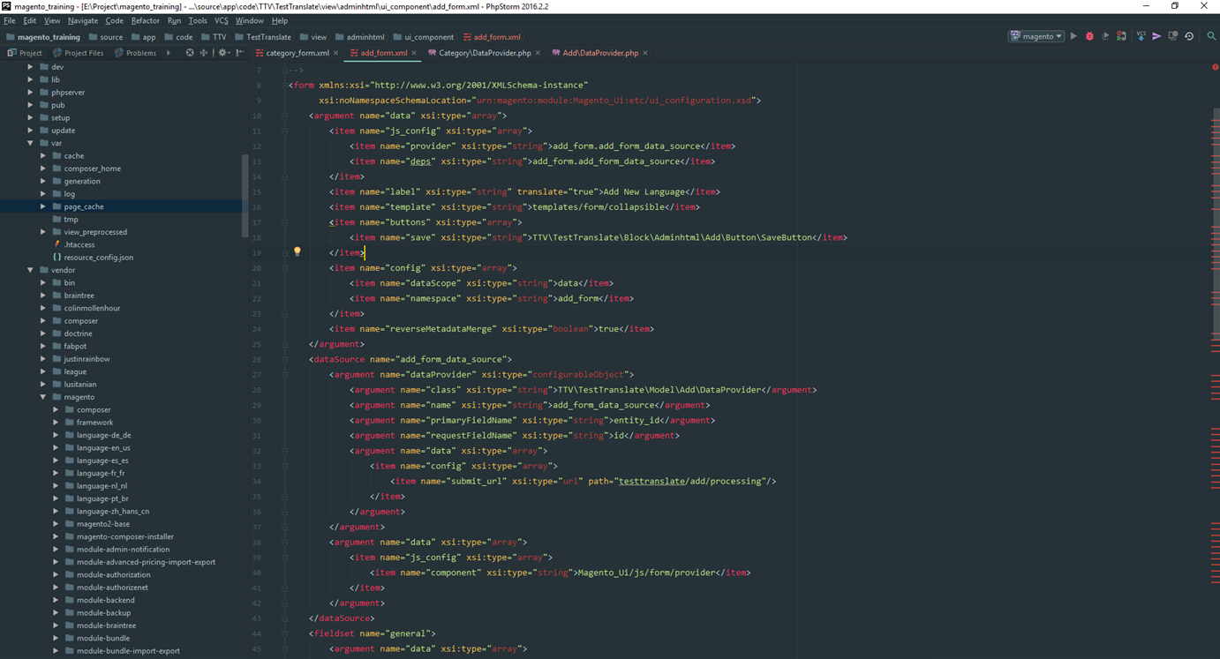

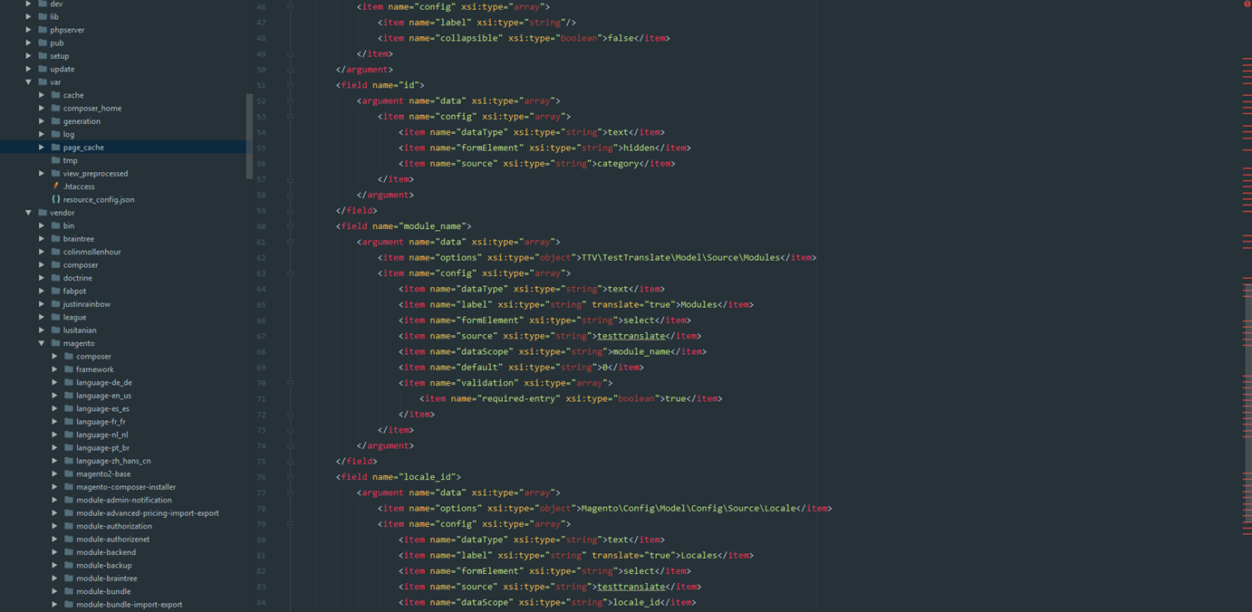

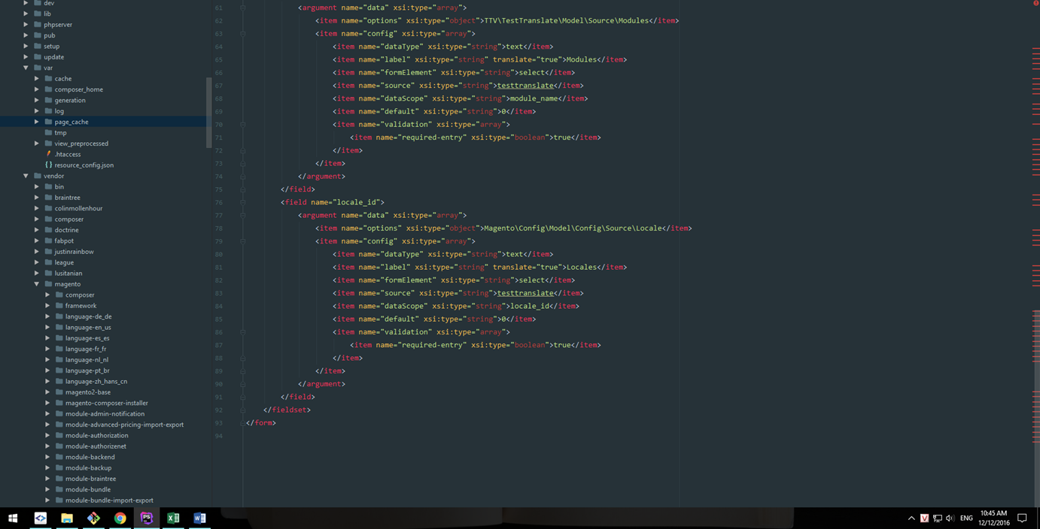

DataProvider.php

